ETF投资策略
指标 | 策略 | 各指标图 | 总图
成交量 | 满足底背离： 1、价格不断下跌 2、成交量不断上升 | 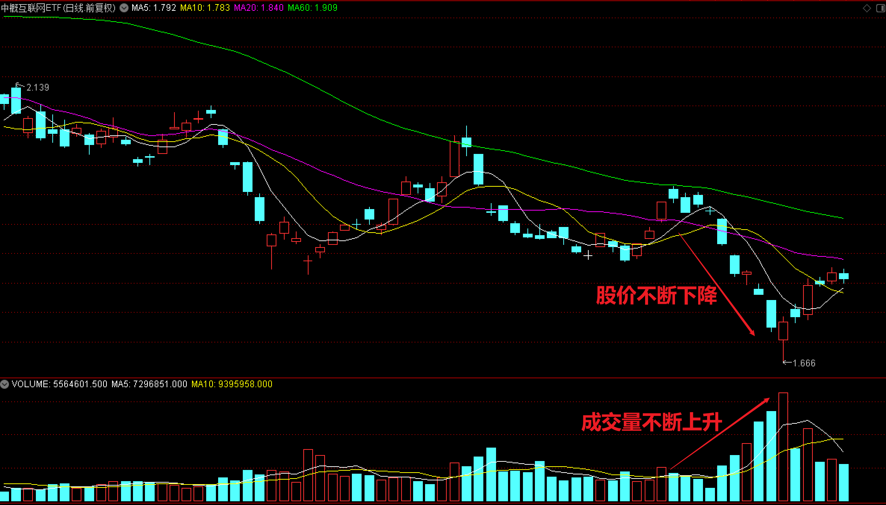 | 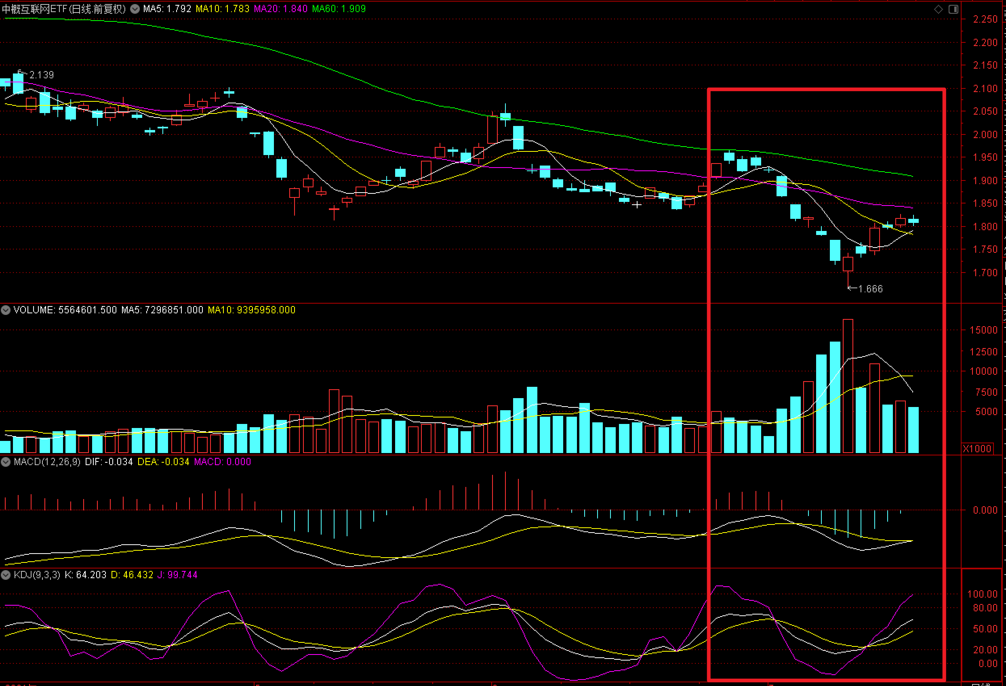
MACD | 1、快线（DIF）、慢线（DEA）均在零轴以下 2、绿色的量能柱越来越小 3、快线开始掉头向上并且有穿越慢线形成金叉迹象时 | 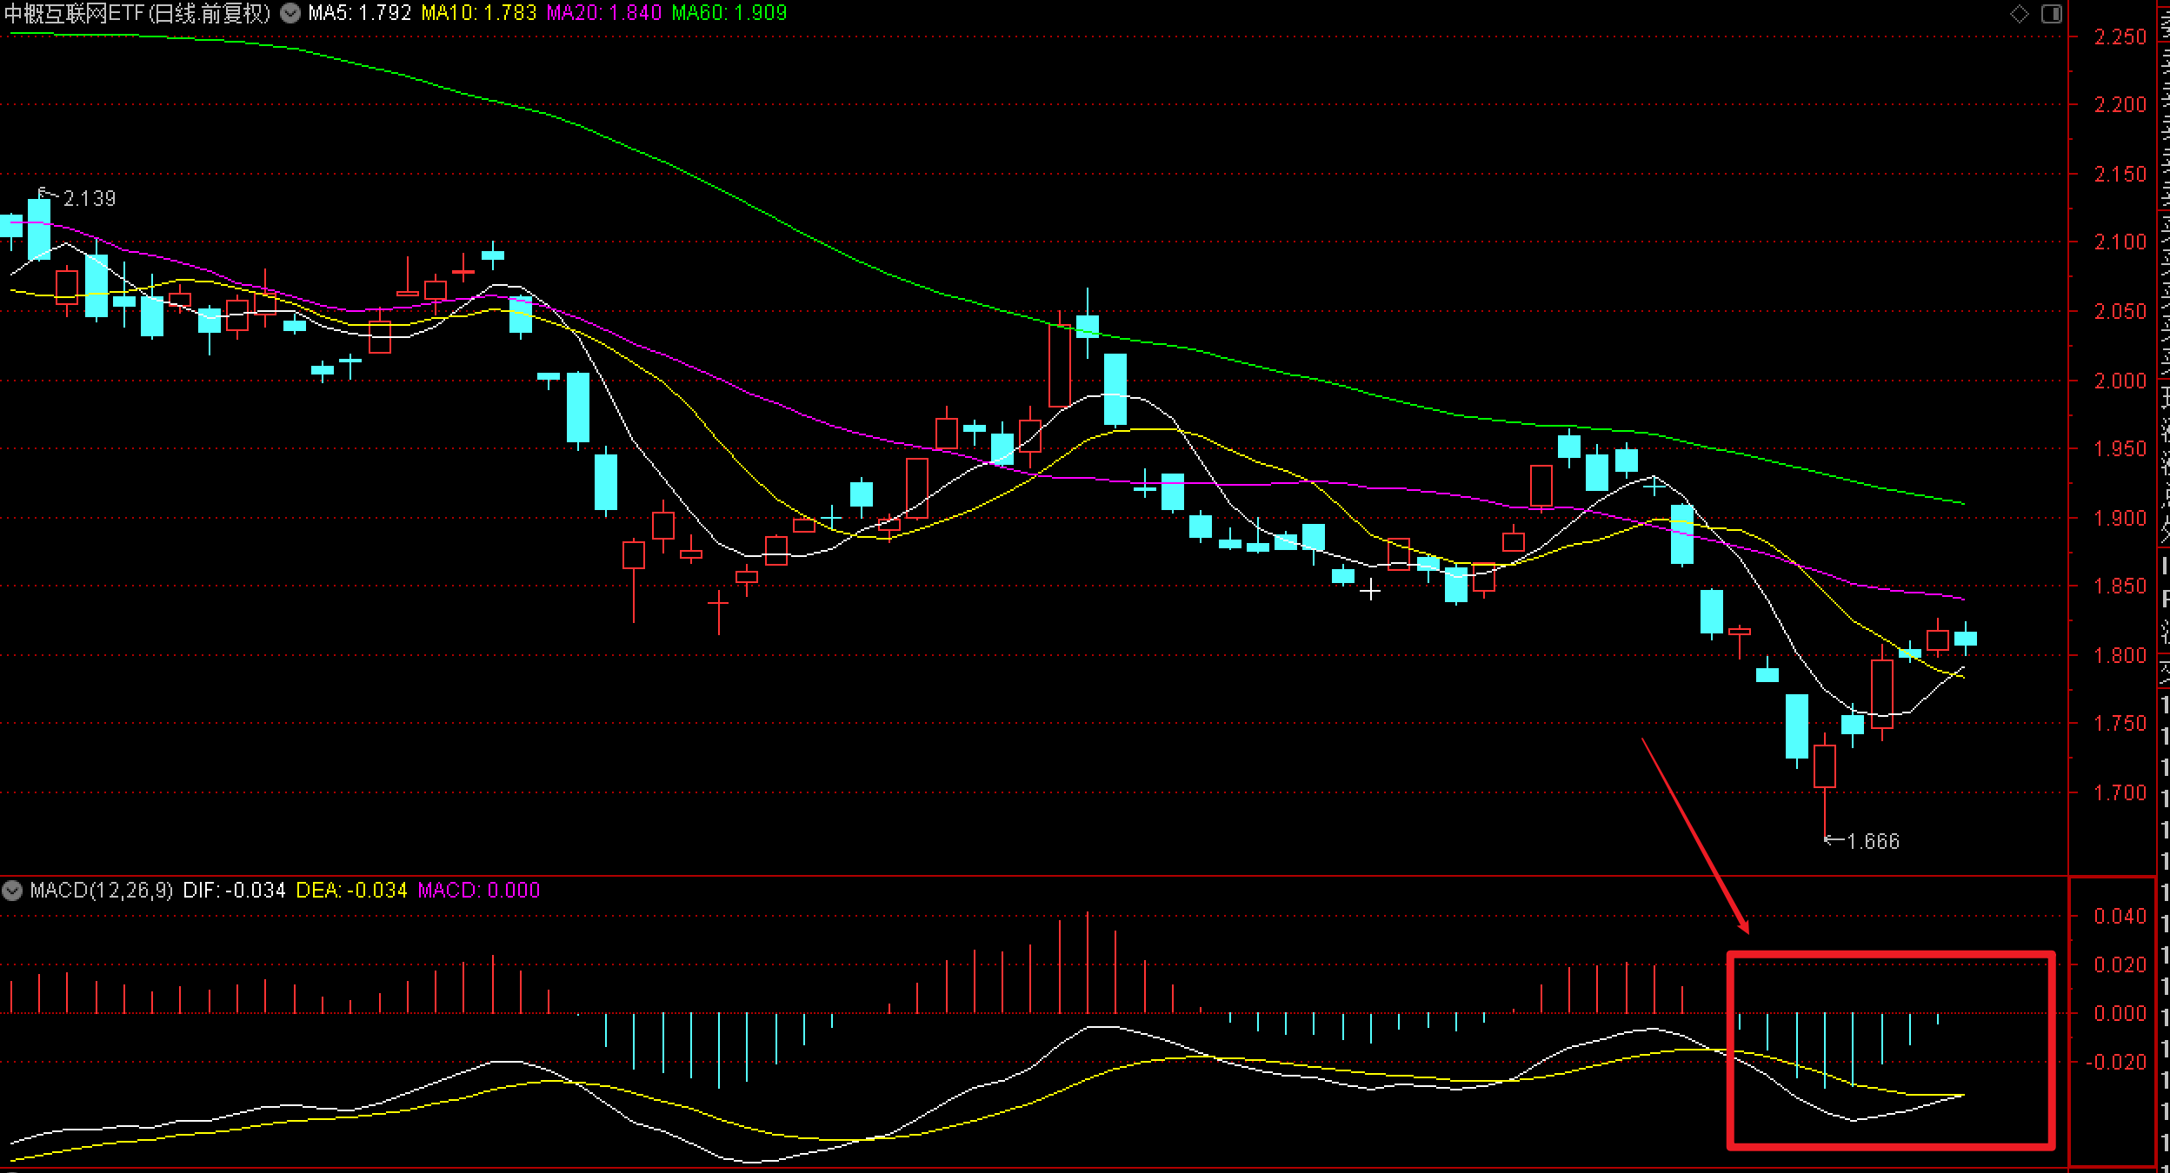
KDJ | 1、J线开始掉头向上并且有形成金叉迹象时 | 